界面&功能
界面相关 |  |  |  |  | 功能规则

1
 | 功能入口
 | 主界面点击福利按钮打开
 | 签到界面
 |  |  | 美术需求 |  |  | 程序规则
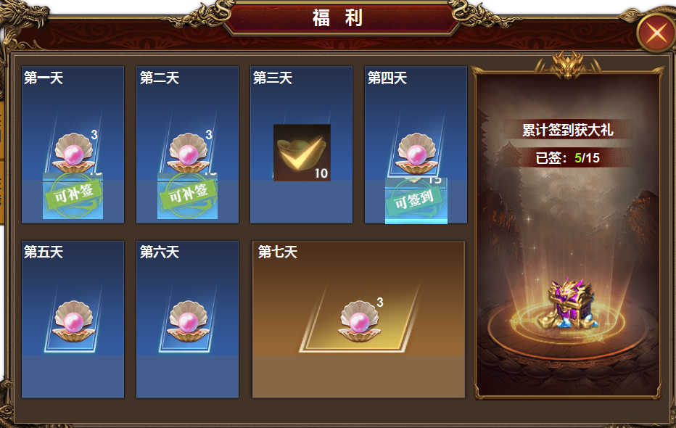
2
3
 |  | 1 | 主界面及关闭按钮 |  | 1 | 点击主界面功能按钮打开
 |  | 2 | 签到栏 |  | 2 | 签到栏
 |  |  | ▶ | 包含框体背景，第几天文字。 |  | ▶ | 点击可补签时，弹出弹窗，提示是否花费一定的货币进行补签。
 |  |  | ▶ | 可补签，可签到，领取完的✅️标记。 |  | ▶ | 点击可领取时，弹出恭喜获得物品弹窗，界面可签到标记消失，✅️号标记出现。
 |  | 3 | 累计签到 |  |  | ▶ | 点击其他框时弹出，未到领取时间
 |  |  | ▶ | 框体背景。文字底 |  | ▶ | 点击物品ICON，弹出物品tips
 |  |  | ▶ | 累计签到获大礼美术字 | 3 | 累计签到
 |  |  |  |  |  | ▶ | 显示累计签到获大礼文字
 |  |  |  |  |  | ▶ | 显示已经签到的天数和总的需要签到的天数
 |  |  |  |  |  | ▶ | 点击物品ICON，弹出物品tips
 |  |  |  |  |  | ▶ | 累计到达天数后，点击领取物品即可领取，次数刷新。

 | 在线奖励界面

1

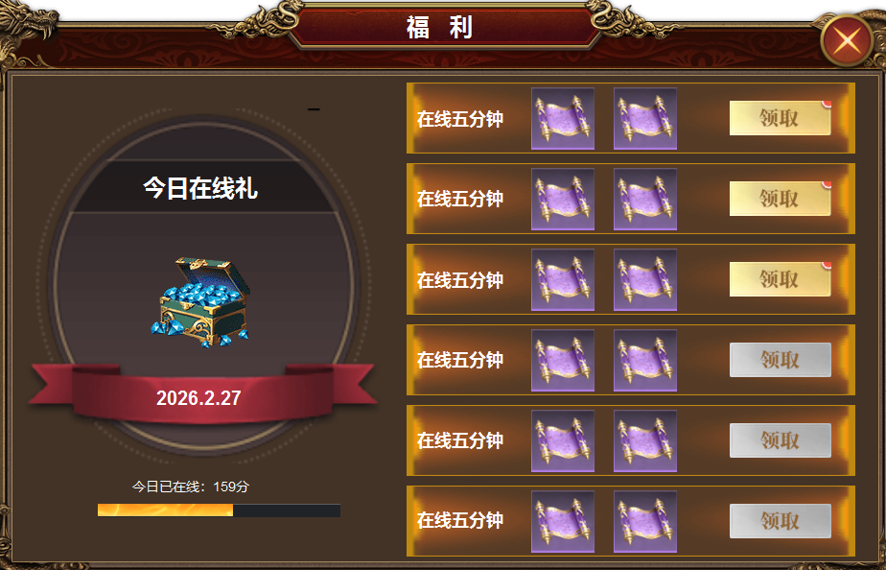
3
2
 |  | 1 | 主界面及关闭按钮 |  | 1 | 福利界面下点击在线页签打开
 |  | 2 | 今日在线礼 |  | 2 | 今日在线礼
 |  |  | ▶ | 背景框体图 |  | ▶ | 显示今日在线礼文字，今日日期。
 |  |  | ▶ | 进度条 |  | ▶ | 显示进度条。进度条满时，可领取物品，领取完后显示✅️标记
 |  | 3 | 列表 |  |  | ▶ | 未到时间点击物品时显示，未到时间
 |  |  | ▶ | 框体底，领取按钮。置灰状态 | 3 | 列表
 |  |  |  |  |  | ▶ | 列表区域可以滑动。
 |  |  |  |  |  | ▶ | 显示在线时间，时间到达后，右侧灰色按钮变为黄色，点击可领取。领取后按钮上的文字变为：已领取
 |  |  |  |  |  | ▶ | 列表固定位置，不必随着领取状态变换位置。

参考图
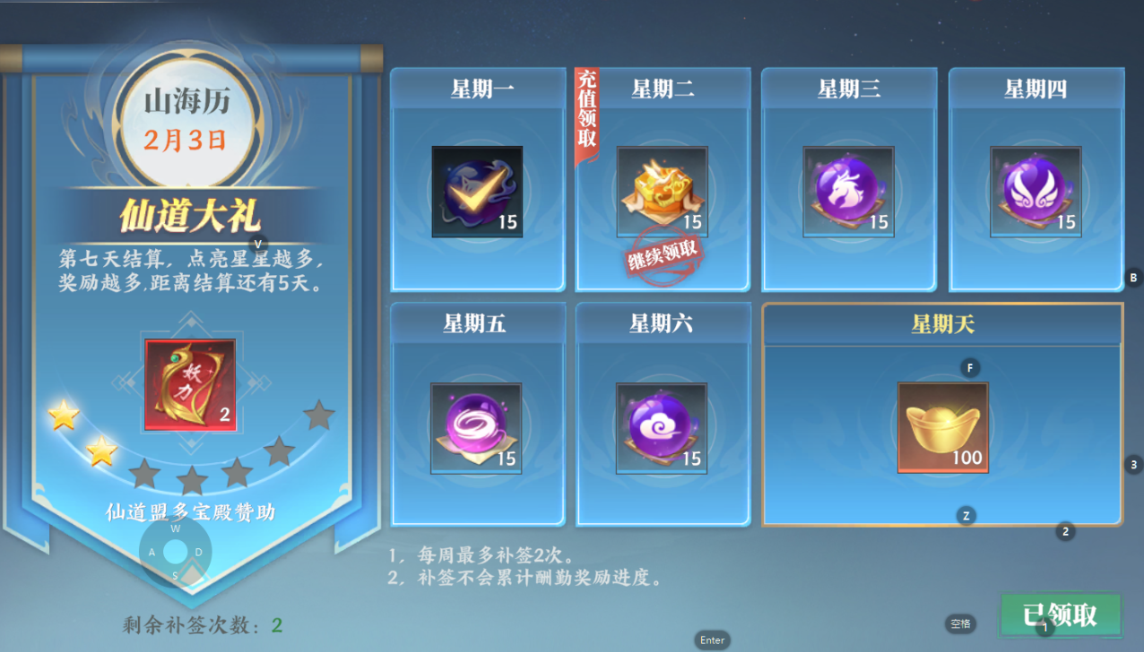
参考图

表格
